MH-DN
0 | Mã TC | Mục đích kiểm thử | Mô tả về dữ liệu test | Các bước thực hiện | Kết quả mong muốn | Kết quả trả về

1 | 2 | 3 | 4 | 5 | 6 | Pass | Fail
 |  | Phần giao diện chung
1 | TC110-001 | Kiểm tra giao diện mặc định |  | Bước 1: Click vào hệ thống Bước 2: Hiển thị lên form " Đăng nhập" | -Các ô text được để trống - form hiển thị đúng với yêu cầu
2 | TC110-002 | Kiểm tra tổng thể giao diện trong màn hình |  | 1. Kiểm tra về bố cục 2. Kiểm tra font chữ, cỡ chữ, màu chữ 3. Kiểm tra chính tả | 1. Bố cục - Các tiêu đề, nội dung được bố trí thẳng hàng, có độ dài, độ rộng và khoảng cách bằng nhau, không xô lệch - Form bố trí hợp lý và dễ sử dụng. 2. Font chữ, màu chữ - Các text sử dụng cùng 1 loại font chữ, cỡ chữ - Màu chữ: giống giao diện prototype 3. Chính tả: không có lỗi về chính tả
 |  | Kiểm tra button Đăng nhập
1 | TC110-001 | Kiểm tra khi Click vào button "Đăng nhập" mà chưa nhập dữ liệu. |  | Bước 1:Click vào hệ thống Bước 2:Không nhập dữ liệu cho các ô text Bước 3:Click vào nút"Đăng nhập" | Màn Hình hiển thị ra lỗi'
2 | TC110-002 | Kiểm tra khi Click vào button Đăng nhập mà nhập sai thông tin tài khoản hoặc mật khẩu.. |  | Bước 1:Click vào hệ thống Bước 2: Nhập sai dữ liệu cho các ô text Bước 3:Click vào nút"Đăng nhập" | Màn hình hiển thị ra lỗi "sai tài khoản hoặc mật khẩu ".
3 | TC110-003 | Kiểm tra khi Click vào button Đăng nhập đã điền đầy đủ thông tin chính xác. |  | Bước 1:Click vào hệ thống Bước 2: Nhập đúng dữ liệu cho các ô text Bước 3:Click vào nút"Đăng nhập" | Màn hình hiển thị "Đăng nhập thành cống."
4 | TC110-004 | Kiểm tra khi Click vào button Save khi đã nhập đủ và đúng tất cả thông tin |  | Bước 1: Đăng nhập vào hệ thống Bước 2: Đi đến màn hình service detail Bước 3:nhập tất cả các ô đúng theo quy định Bước 4: Click vào nút "Save" | Màn hình hiển thị ra thông báo "Lưu thành công". |  |  | 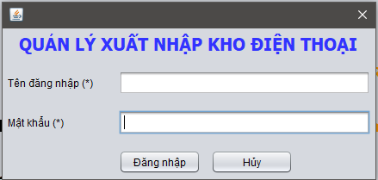
 |  | Kiểm tra nút "Hủy"
1 | TC110-001 | Kiểm tra khi Click vào button "Hủy" khi đang nhập thông tin |  | Bước 1:Click vào hệ thống Bước 2: Nhập 1 ô text bất kì Bước 3:Click vào nút"Hủy" | Màn Hình hiển thị ra thông tin "Bạn có muốn thoát không?".
2 | TC110-002 | Kiểm tra khi Click vào button "Hủy" khi không có hoạt động gì trên màn hình. |  | Bước 1:Click vào hệ thống Bước 2:Không nhập dữ liệu cho các ô text Bước 3:Click vào nút"Hủy" | Hệ thống sẽ quay về màn hình trước đó.

Text file "Tên đăng nhập".
1 | TC110-001 | Kiểm tra độ dài kí tự cho ô "Tên đăng nhập" | Nhập 200 kí tự | Bước 1: Nhập 200 kí tự cho ô "Tên đăng nhập" Bước 2: Nhấn enter | Màn Hình hiển thị ra thông tin "Độ dài kí tự < 15".
3 | TC110-003 | Nhập Kí tự đặc biệt cho ô"Tên đăng nhập" | !,@,@,! | Bước 1: Nhập vào ô "Tên đăng nhập" các kí tự đặc biệt. Bước 2. Nhấn enter | Màn Hình hiển thị ra thông tin "Không chứa kí tự đặc biệt".
4 | TC110-004 | Nhập số âm và số thập phân cho ô "Fax" | -1,-4-4-4,4/2' | Bước 1: Nhập vào ô "Tên đăng nhập " các số âm và số thập phân. Bước 2. Nhấn enter | Màn Hình hiển thị ra thông tin "nhập đúng định dạng".
5 | TC110-005 | Kiểm tra tính bắt buộc |  | 1,Nhập "Tên đăng nhập". rỗng 2,Các trường khác nhập đúng định dạng 3,Click button 'Đăng nhập' | Thông báo 'Tài khoản hoặc mật khẩu không chính xác!'
Text file "Mật khẩu".
1 | TC110-001 | Kiểm tra độ dài kí tự cho ô "TMật khẩu" | Nhập 200 kí tự | Bước 1: Nhập 200 kí tự cho ô "Mật khẩu" Bước 2: Nhấn enter | Màn Hình hiển thị ra thông tin "Độ dài kí tự < 8".
5 | TC110-005 | Kiểm tra tính bắt buộc |  | 1,Nhập "Tên đăng nhập". rỗng 2,Các trường khác nhập đúng định dạng 3,Click button 'Đăng nhập' | Thông báo 'Tài khoản hoặc mật khẩu không chính xác!'

MH-NCC
0 | Mã TC | Mục đích kiểm thử | Mô tả về dữ liệu test | Các bước thực hiện | Kết quả mong muốn | Kết quả trả về

1 | 2 | 3 | 4 | 5 | 6 | Pass | Fail
 |  | Phần giao diện chung
1 | TC110-001 | Kiểm tra giao diện mặc định |  | Bước 1: Đăng nhập vào hệ thống Bước 2: Đi đến màn hình "Nhà cung cấp" Bước 3: hiển thị mặc định của màn hình detail | - Tất cả các trường được để trống - Table hiển thị lên dữ liệu có trong hệ thống - Các rdo-bt ở trạng thái un-tick
2 | TC110-002 | Kiểm tra tổng thể giao diện trong màn hình |  | 1. Kiểm tra về bố cục 2. Kiểm tra font chữ, cỡ chữ, màu chữ 3. Kiểm tra chính tả | 1. Bố cục - Các tiêu đề, nội dung được bố trí thẳng hàng, có độ dài, độ rộng và khoảng cách bằng nhau, không xô lệch - Form bố trí hợp lý và dễ sử dụng. 2. Font chữ, màu chữ - Các text sử dụng cùng 1 loại font chữ, cỡ chữ - Màu chữ: giống giao diện prototype 3. Chính tả: không có lỗi về chính tả
 |  | Kiểm tra button "Thêm"
1 | TC110-001 | Kiểm tra khi Click vào button "Thêm" mà chưa nhập dữ liệu. |  | Bước 1: Đăng nhập vào hệ thống Bước 2: Đi đến màn hình "Nhà cung cấp" Bước 3:Click vào nút"Thêm" | Màn Hình hiển thị ra lỗi chưa nhập đủ thông tin
2 | TC110-002 | Kiểm tra khi Click vào button "Thêm"mà chưa nhập dữ liệu cho các ô bắt buộc nhập. |  | Bước 1: Đăng nhập vào hệ thống Bước 2: Đi đến màn hình "Nhà cung cấp" Bước 3:nhập dữ liệu cho những ô không bắt buộc nhập và bỏ trống những ô bắt buộc nhập. Bước 4: Click vào nút "Thêm" | Màn hình hiển thị ra lỗi "Chưa nhập thông tin cho các ô bắt buộc nhập".
3 | TC110-003 | Kiểm tra khi Click vào button "Thêm" khi nhập "Tên "đã có trong hệ thống. |  | Bước 1: Đăng nhập vào hệ thống Bước 2: Đi đến màn hình "Nhà cung cấp" Bước 3:nhập vào ô "Tên" trùng với tên đã có trong hệ thống Bước 4: Click vào nút "Thêm" | Màn hình hiển thị ra lỗi "Tên đã tồn tại".
4 | TC110-004 | Kiểm tra khi Click vào button "Thêm" khi đã nhập đủ và đúng tất cả thông tin |  | Bước 1: Đăng nhập vào hệ thống Bước 2: Đi đến màn hình "Nhà cung cấp" Bước 3:nhập tất cả các ô đúng theo quy định Bước 4: Click vào nút "Thêm" | Màn hình hiển thị ra thông báo " Thêm thành công".
 |  | Kiểm tra nút "Lưu"
1 | TC110-001 | Kiểm tra khi Click vào button "Lưu" khi các ô text được để trống |  | Bước 1: Đăng nhập vào hệ thống Bước 2: Đi đến màn hình "Nhà cung cấp " Bước 3:Bỏ trống tất cả ô text Bước 4: Click vào nút"Lưu". | Màn Hình hiển thị ra thông báo" Mời bạn chọn thông tin để chỉnh sửa.".
2 | TC110-002 | Kiểm tra khi Click vào button "Lưu" khi dữ liệu đã hiện đầy đủ lên form. |  | Bước 1: Đăng nhập vào hệ thống Bước 2: Đi đến màn hình "Nhà cung cấp" Bước 3: Click vào 1 thông tin bất kì trên table. Bước 4: chỉnh sửa 1 ô text bất kì. Bước 5 . Click vào button "Lưu" | Hệ thống sẽ hiển thị "Sửa thành công."
 |  | Kiểm tra nút "Xóa"
1 | TC110-001 | Kiểm tra khi Click vào button "Xóa" khi chưa chọn thông tin |  | Bước 1: Đăng nhập vào hệ thống Bước 2: Đi đến màn hình "Nhà cung cấp " Bước 3: Click vào nút"Xóa". | Màn Hình hiển thị ra thông báo" Mời bạn chọn thông tin để xóa."
2 | TC110-002 | Kiểm tra khi Click vào button "Xóa" khi đã chọn thông tin ở table |  | Bước 1: Đăng nhập vào hệ thống Bước 2: Đi đến màn hình "Nhà cung cấp" Bước 3: Click vào 1 thông tin bất kì trên table. Bước 4. Click vào button "Xóa" | Hệ thống sẽ hiển thị "Xóa thành công."
Text file "Tên"
2 | TC110-002 | Nhập số cho ô "Tên". | 1234 | Bước 1: Nhập vào ô Tên các số từ 0-9. Bước 2. Nhấn enter | Màn Hình hiển thị ra thông tin "Không được nhập số".
3 | TC110-003 | Nhập Kí tự đặc biệt cho ô Tên. | !.#,$ | Bước 1: Nhập vào ô tên các kí tự đặc biệt. Bước 2. Nhấn enter | Màn Hình hiển thị ra thông tin "Chỉ chứa kí tự chữ cái".
4 | TC110-004 | Nhập số âm cho ô Tên. | -6 | Bước 1: Nhập vào ô Tên các số âm. Bước 2. Nhấn enter | Màn Hình hiển thị ra thông tin "Chỉ chứa kí tự chữ cái".
5 | TC110-005 | Kiểm tra tính bắt buộc |  | 1,Nhập Tên rỗng 2,Các trường khác nhập đúng định dạng 3,Click button 'Thêm' | Thông báo 'nhập đầy đủ thông tin'
Text file " Điện thoại"
1 | TC110-001 | Kiểm tra độ dài kí tự cho ô "Điện thoại" | NHập 200 kí tự | Bước 1: Nhập 200 kí tự cho ô "Điện thoại" Bước 2: Nhấn enter | Màn Hình hiển thị ra thông tin "Độ dài kí tự < 15".
2 | TC110-002 | Nhập chữ cho ô "Điện thoại" | abbcbc | Bước 1: Nhập vào ô "Điện thoại" các chữ A-Z Bước 2. Nhấn enter | Màn Hình hiển thị ra thông tin "Không được nhập chữ".
3 | TC110-003 | Nhập Kí tự đặc biệt cho ô"Điện thoại." | !,@,!,% | Bước 1: Nhập vào ô "Điện thoại" các kí tự đặc biệt. Bước 2. Nhấn enter | Màn Hình hiển thị ra thông tin "Chỉ chứa kí tự là số".
4 | TC110-004 | Nhập số âm và số thập phân cho ô "Điện thoại" | -1,-1,-4,2/3' | Bước 1: Nhập vào ô "Điện thoại" các số âm và số thập phân. Bước 2. Nhấn enter | Màn Hình hiển thị ra thông tin "Chỉ chứa kí tự là số".
5 | TC110-005 | Kiểm tra tính bắt buộc |  | 1,Nhập "Điện thoiaj". rỗng 2,Các trường khác nhập đúng định dạng 3,Click button 'save' | Thông báo 'nhập đầy đủ thông tin'
Text file "Số tài khoản."
1 | TC110-001 | Kiểm tra độ dài kí tự cho ô "Số tài khoản" | NHập 200 kí tự | Bước 1: Nhập 200 kí tự cho ô "Số tài khoản" Bước 2: Nhấn enter | Màn Hình hiển thị ra thông tin "Độ dài kí tự < 15".
2 | TC110-002 | Nhập chữ cho ô "Số tài khoản" | a,b,c,vc,v,cvc, | Bước 1: Nhập vào ô "Số tài khoản" các chữ A-Z Bước 2. Nhấn enter | Màn Hình hiển thị ra thông tin "Không được nhập chữ".
3 | TC110-003 | Nhập Kí tự đặc biệt cho ô"Số tài khoản." | !,!,% | Bước 1: Nhập vào ô "Số tài khoản" các kí tự đặc biệt. Bước 2. Nhấn enter | Màn Hình hiển thị ra thông tin "Chỉ chứa kí tự là số".
4 | TC110-004 | Nhập số âm và số thập phân cho ô "Số tài khoản" | -1,-2,-3,-4,4/3' | Bước 1: Nhập vào ô "Số tài khoản" các số âm và số thập phân. Bước 2. Nhấn enter | Màn Hình hiển thị ra thông tin "Chỉ chứa kí tự là số".
5 | TC110-005 | Kiểm tra tính bắt buộc |  | 1,Nhập "Điện thoiaj". rỗng 2,Các trường khác nhập đúng định dạng 3,Click button 'save' | Thông báo 'nhập đầy đủ thông tin'
Text file "Địa chỉ."
1 | TC110-001 | Kiểm tra độ dài kí tự cho ô "Địa chỉ" | NHập 2000 kí tự | Bước 1: Nhập 2000 kí tự cho ô "Địa chỉ" Bước 2: Nhấn enter | Màn Hình hiển thị ra thông tin "Độ dài kí tự < 500".
3 | TC110-003 | Nhập Kí tự đặc biệt cho ô"Địa chỉ ." | !,@,@,! | Bước 1: Nhập vào ô "Địa chỉ" các kí tự đặc biệt. Bước 2. Nhấn enter | Màn Hình hiển thị ra thông tin "Không chứa kí tuej đặc biệt".
4 | TC110-004 | Nhập số âm và số thập phân cho ô "Địa chỉ" | -1,-4-4-4,4/2' | Bước 1: Nhập vào ô "Địa chỉ " các số âm và số thập phân. Bước 2. Nhấn enter | Màn Hình hiển thị ra thông tin "nhập đúng định dạng".
5 | TC110-005 | Kiểm tra tính bắt buộc |  | 1,Nhập "Địa chỉ". rỗng 2,Các trường khác nhập đúng định dạng 3,Click button 'Thêm' | Thông báo 'nhập đầy đủ thông tin'
 |  | Kiểm tra nút "Tìm"
1 | TC110-001 | Kiểm tra khi Click vào button "Tìm" khi chưa có thông tin |  | Bước 1: Đăng nhập vào hệ thống Bước 2: Đi đến màn hình "Nhà cung cấp " Bước 3: Không điền thông tin vào ô tìm kiếm. Bước 4: Click vào nút"Tìm". | Màn Hình hiển thị ra thông báo" Mời bạn cĐiền thông tin cần tìm."
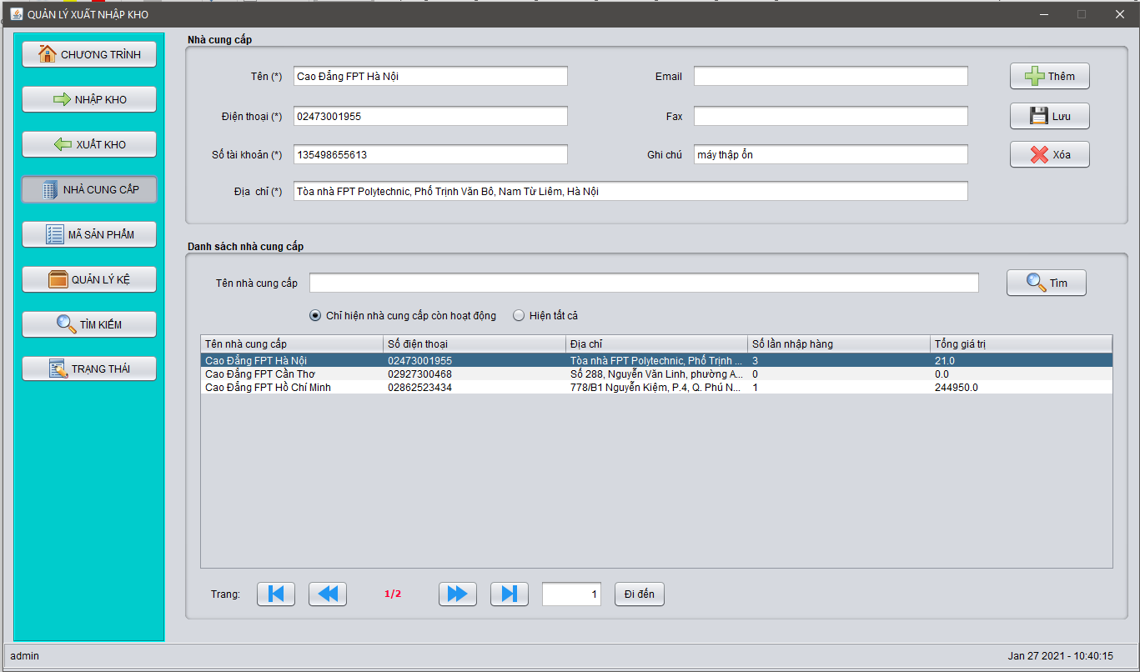
2 | TC110-002 | Kiểm tra khi Click vào button "Tìm" khi đã điền thông tin cần tìm. |  | Bước 1: Đăng nhập vào hệ thống Bước 2: Đi đến màn hình "Nhà cung cấp" Bước 3: Điền thông tin cần tìm. Bước 4. Click vào button "TImf" | Table sẽ hiện lên thông tin cần tìm.
Text file "Email."
1 | TC110-001 | Kiểm tra độ dài kí tự cho ô "Email" | Nhaapj2000 kí tự | Bước 1: Nhập 2000 kí tự cho ô "Địa chỉ" Bước 2: Nhấn enter | Màn Hình hiển thị ra thông tin "Độ dài kí tự < 200".
3 | TC110-003 | Nhập Kí tự đặc biệt cho ô" emial ." | !,@,@,! | Bước 1: Nhập vào ô "Email" các kí tự đặc biệt. Bước 2. Nhấn enter | Màn Hình hiển thị ra thông tin "Không chứa kí tự đặc biệt".
4 | TC110-004 | Nhập số âm và số thập phân cho ô "Email" | -1,-4-4-4,4/2' | Bước 1: Nhập vào ô "Email " các số âm và số thập phân. Bước 2. Nhấn enter | Màn Hình hiển thị ra thông tin "nhập đúng định dạng".
Text file "Fax."
1 | TC110-001 | Kiểm tra độ dài kí tự cho ô "Fax" | Nhập 200 kí tự | Bước 1: Nhập 2000 kí tự cho ô "Fax" Bước 2: Nhấn enter | Màn Hình hiển thị ra thông tin "Độ dài kí tự < 15".
3 | TC110-003 | Nhập Kí tự đặc biệt cho ô"Fax" | !,@,@,! | Bước 1: Nhập vào ô "Fax" các kí tự đặc biệt. Bước 2. Nhấn enter | Màn Hình hiển thị ra thông tin "Không chứa kí tự đặc biệt".
4 | TC110-004 | Nhập số âm và số thập phân cho ô "Fax" | -1,-4-4-4,4/2' | Bước 1: Nhập vào ô "Fax " các số âm và số thập phân. Bước 2. Nhấn enter | Màn Hình hiển thị ra thông tin "nhập đúng định dạng".
 |  | Kiểm tra button "Tìm"
1 | TC110-001 | Kiểm tra khi Click vào button "Tìm" mà chưa nhập dữ liệu. |  | Bước 1: Đăng nhập vào hệ thống Bước 2: Đi đến màn hình "Nhà cung cấp" Bước 3:Click vào nút"Tìm" | Mời bạn nhập thông tin cần tìm'
2 | TC110-002 | Kiểm tra khi Click vào button "Tìm"mà nhập kí tự đặc biệt vào ô text | !,@,#.$ | Bước 1: Đăng nhập vào hệ thống Bước 2: Đi đến màn hình "Nhà cung cấp" Bước 3:nhập kí tự đặc biệt. Bước 4: Click vào nút "Tìm" | Màn hình hiển thị ra lỗi "Tìm thất bại".
3 | TC110-003 | Kiểm tra khi Click vào button "Tìm" khi nhập đúng thông tin đã có trong hệ thống. |  | Bước 1: Đăng nhập vào hệ thống Bước 2: Đi đến màn hình "Nhà cung cấp" Bước 3:nhập đúng dữ liệu cần tìm Bước 4: Click vào nút "Tìm" | Table sẽ hiện lên thông tin cần tìm.

MH-Kệ HÀNG
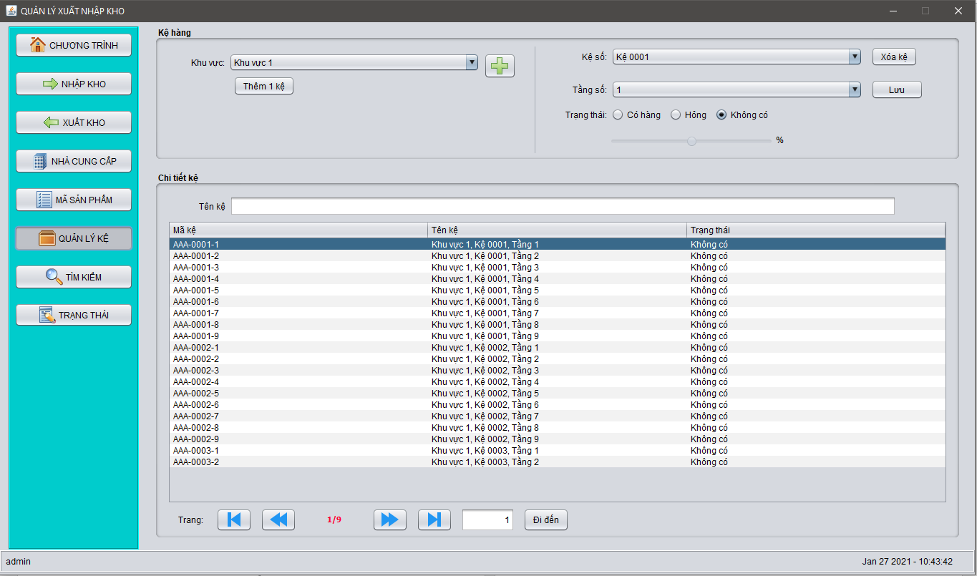
0 | Mã TC | Mục đích kiểm thử | Mô tả về dữ liệu test | Các bước thực hiện | Kết quả mong muốn | Kết quả trả về

1 | 2 | 3 | 4 | 5 | 6 | Pass | Fail
 |  | Phần giao diện chung
1 | TC110-001 | Kiểm tra giao diện mặc định |  | Bước 1: Click vào hệ thống Bước 2: Đi đến màn hình"Kệ hàng" | -Các ô text "Tên kệ " được để trống - form hiển thị đúng với yêu cầu -Danh sách các kệ được hiển thị đúng hàng đúng cột lên table
2 | TC110-002 | Kiểm tra tổng thể giao diện trong màn hình |  | 1. Kiểm tra về bố cục 2. Kiểm tra font chữ, cỡ chữ, màu chữ 3. Kiểm tra chính tả | 1. Bố cục - Các tiêu đề, nội dung được bố trí thẳng hàng, có độ dài, độ rộng và khoảng cách bằng nhau, không xô lệch - Form bố trí hợp lý và dễ sử dụng. 2. Font chữ, màu chữ - Các text sử dụng cùng 1 loại font chữ, cỡ chữ - Màu chữ: giống giao diện prototype 3. Chính tả: không có lỗi về chính tả
 |  | Kiểm tra nút "Xóa kệ"
1 | TC110-001 | Kiểm tra khi Click vào button "Xóa kệ" |  | Bước 1: Đăng nhập vào hệ thống Bước 2: Đi đến màn hình "Nhà cung cấp " Bước 3: Click vào nút"Xóa kệ". | Màn Hình hiển thị ra thông báo"Xóa thành công và kệ sẽ tự động được xóa ở table."
 |  | Kiểm tra button "Thêm 1 kệ"
1 | TC110-001 | Kiểm tra khi Click vào button "Thêm 1 kệ" mà chưa chọn trạng thái. |  | Bước 1: Đăng nhập vào hệ thống Bước 2: Đi đến màn hình "Kệ hàng" Bước 3:Click vào nút"Thêm 1 kệ" | Màn Hình hiển thị ra lỗi "Chưa có trạng thái"
3 | TC110-003 | Kiểm tra khi Click vào button "Thêm 1 kệ" khi chọn "tầng"đã có trong hệ thống. |  | Bước 1: Đăng nhập vào hệ thống Bước 2: Đi đến màn hình "Kệ hàng" Bước 3:Chọn vào "Tầng" trùng với tầng đã có trong hệ thống Bước 4: Click vào nút "Thêm" | Màn hình hiển thị ra lỗi "Tầng đã tồn tại".
4 | TC110-004 | Kiểm tra khi Click vào button "Thêm 1 kệ" khi đã chọn đúng thông tin |  | Bước 1: Đăng nhập vào hệ thống Bước 2: Đi đến màn hình "Kệ hàng" Bước 3:chọn tất cả các ô đúng với quy định Bước 4: Click vào nút "Thêm 1 kệ" | Màn hình hiển thị ra thông báo " Thêm thành công"
 |  | Kiểm tra ComBoBox "Khu vực"
1 | TC110-001 | Kiểm tra khi Click vào ComBoBox "Khu vực" |  | Bước 1: Đăng nhập vào hệ thống Bước 2: Đi đến màn hình "Kệ hàng" Bước 3:Click vào combobox "Khu vực" | Màn Hình hiển thị ra tất cả các khu vực có trong hệ thống'
 |  | Kiểm tra ComBoBox "Kệ số"
1 | TC110-001 | Kiểm tra khi Click vào ComBoBox "Kệ số" |  | Bước 1: Đăng nhập vào hệ thống Bước 2: Đi đến màn hình "Kệ hàng" Bước 3:Click vào combobox "Kệ số" | Màn Hình hiển thị ra tất cả các kệ số có trong hệ thống'
 |  | Kiểm tra ComBoBox "Tầng số"
1 | TC110-001 | Kiểm tra khi Click vào ComBoBox "Tầng số" |  | Bước 1: Đăng nhập vào hệ thống Bước 2: Đi đến màn hình "Tầng số" Bước 3:Click vào combobox "Tầng số" | Màn Hình hiển thị ra tất cả các Tầng có trong hệ thống'
 |  | CHỨC NĂNG CHUYỂN PAGE
 |  | Kiểm tra button ">" |  | 1. Click vào button ">" | 1.Chuyển đến trang ngay sau đó , Page sẽ +1 2. Nếu ở trang cuối thì chuyển về trang đầu tiên , page hiển thị là 1
 |  | Kiểm tra button "<" |  | 1. Click vào button "<" | 1.Chuyển đến trang ngay sau đó , Page sẽ -1 2. Nếu ở trang cuối thì chuyển về trang cuối cùng , page hiển thị số page cuối
 |  | Kiểm tra button "[<" |  | 1. Click vào button "[<" | 1. chuyển về trang đầu tiên , page hiển thị 1
 |  | Kiểm tra button ">]" |  | 1. Click vào button ">]" | 1. chuyển về trang cuối , page hiển thị số page cuối
 |  | Kiểm tra ô text chọn page
 |  | Chuyển thành công đến page đã chọn |  | 1. Click vào ô text chọn page 2. Điền số trang có trong danh sách | Chuyển đến trang đã chọn
 |  | Nhập số lớn hơn số page |  | 1. Click vào ô text chọn page 2. Điền số lớn hơn số trang cuối trong danh sách | Báo lỗi không tồn tại trang
 |  | Nhập chữ |  | 1. Click vào ô text chọn page 2. Điền chữ | Báo lỗi không tồn tại trang
 |  | nhập số thập phân |  | 1. Click vào ô text chọn page 2. Điền số thập phân | Báo lỗi không tồn tại trang
 |  | Nhập số âm |  | 1. Click vào ô text chọn page 2. Điền số âm | Báo lỗi không tồn tại trang

